Sheet1
Contagens |  | CLASSIFICAÇÃO REAL |  |  | indicador | Notícias reais | Notícias falsas
 |  | real | fake | total | acuracidade | 0,9066 | 0,9066
MODELO | Real | 308 | 55 | 363 | sensibilidade | 1 | 0,8043
 | Fake | 0 | 226 | 226 | precisão | 0,8485 | 1
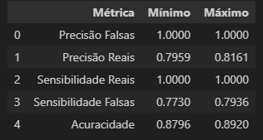
 | Total | 308 | 281 | 1180

Notícias | Treinamento/teste | Validação
Falsas | 1369 | 281
Reais | 1236 | 308

